はじめに（申請業者基本情報入力シート）
【工事】 |  |  |  | Ver. | 令和５・６年度版（令和６年１１月追加申請用）（工事）Ver01

本EXCELは、茨城県及び共同受付実施市町村の建設工事入札参加資格申請で使用する様式となります。

各様式で同一の情報を入力する必要がありますので、以下に記載した項目を各申請様式に複写しています。
個々の様式で追加入力する項目がありますので、忘れずに入力してください。
複写した値の修正が必要な場合は、直接、対象様式シートの項目を修正するよう願います。
MicrosoftのExcel（正規版）を使用してください。

※入力する際の注意事項
・申請年月日：令和６年１１月１日から令和６年１１月８日の間としてください
・商号又は名称：株式会社等は、省略せずに入力してください。
・代表者役職名：システムの入力内容と一致させてください。（個人の場合は入力なし）
・代表者氏名：登記簿（個人の場合は身分証明書）に記載されている内容を入力してください。
・建設業許可番号：経営事項審査の総合評定値通知書に記載されている内容を入力してください。
（年度＋許可番号ではなく、行政庁番号＋許可番号で入力してください。）

＜申請業者基本情報＞ |  |  |  |  |  |  | ＜入力例＞
申請年月日 |  |  |  |  |  |  | 2024-11-01 |  | （西暦で入力すると和暦で表示される）
所在地又は住所 |  |  |  |  |  |  | 茨城県水戸市笠原町１２３番地４リバーサイドタワー
商号又は名称 |  |  |  |  |  |  | あいうえおかきくけこ建設株式会社
代表者役職名 |  |  |  |  |  |  | 代表取締役
代表者氏名 |  |  |  |  |  |  | 茨城 一太郎
建設業許可番号 | 大臣・知事コード |  | 番号 |  |  |  | 大臣・知事コード 番号
 |  | - |  |  |  |  | 08 | - | 123456

各申請様式に反映されますので必要であれば修正して印刷してください。
 | 各申請様式の初期表示は、＜入力例＞が表示されていますが、＜申請者基本情報＞に入力した内容が各申請様式に反映されます。

＜申請業者基本情報＞より各申請様式に複写される項目一覧
様式 | 書類名 |  |  | 提出 |  | 申請日 | 所在情報 | 商号 | 役職名 | 代表者名 | 建設業 許可番号 | 備考
 |  |  |  | 紙申請 | 電子申請
 | 共通書類１表紙 |  |  | 必須 | 必須 |  |  | 複写 |  |  | 複写
様式第１号 | 入札参加資格審査申請書 |  |  | 必須 |  |  |  |  |  |  |  | 紙申請のみ
様式第２号 | 工事経歴書 |  |  | 必須 | 必須
様式第３号 | 技術職員名簿 |  |  | 必須 | 必須
様式第４号 | 申請先自治体一覧表 |  |  | 必須 | 必須
様式第５号 | 誓約書 |  |  | 必須 | 必須 |  | 複写 | 複写 | 複写 | 複写
 | 申請者（事業者・役員）名簿（１枚目） |  |  | 必須 | 必須 |  | 複写 | 複写 | 複写 | 複写
 | 申請者（事業者・役員）名簿（２枚目）
様式第６号又は 様式第６号の２ | 建設工事入札参加資格調書その１（県内業者用） 又は（県外業者用） |  |  |  | 必須 |  |  |  |  |  |  | 別ファイルの為、対象外
様式第６号の３ | 舗装工事に係る技術職員資格調書 |  |  | 任意 | 任意 |  | 複写 | 複写 | 複写 | 複写 | 複写
様式第６号の４ | 常勤の確約書 |  |  | 任意 | 任意
様式第６号の５ | 女性・若年技術職員状況調書 |  |  | 任意 | 任意 |  | 複写 | 複写 | 複写 | 複写 | 複写
様式第６号の６ | 外国人材雇用状況調書 |  |  | 任意 | 任意 |  | 複写 | 複写 | 複写 | 複写 | 複写
様式第６号の７ | 障害者雇用状況調書 |  |  | 任意 | 任意 |  | 複写 | 複写 | 複写 | 複写 | 複写
様式第６号の８ | 施工実績調書 |  |  | 任意 | 任意 | 複写 | 複写 | 複写 | 複写 | 複写
様式第７号 | 建設工事入札参加資格調書その２ |  |  | 必須 |  |  |  |  |  |  |  | 紙申請のみ
 | 共通書類２表紙 |  |  | 必須 | 必須 |  |  | 複写 |  |  | 複写 | ※県以外の自治体（市町村）に申請する場合に提出
様式第８号 | 年間委任状 |  |  | 任意 | 任意 | 複写 | 複写 | 複写 | 複写 | 複写 | 複写
様式第９号 | 建築業許可様式 ※建設業許可様式【様式第９号】（営業所一覧表）を作成し添付するか、建設業法に基づき許可行政庁に提出している営業所一覧表（建設業許可申請書様式第１号別紙二（１)又は（２）の写しを添付してください。 |  |  | 必須 | 必須
様式第１０号 | 営業所等の状況調書 |  |  | 任意 | 任意
様式第１１号 | 使用印鑑届 |  |  | 任意 | 任意 | 複写 | 複写 | 複写 | 複写 | 複写

＜操作手順＞

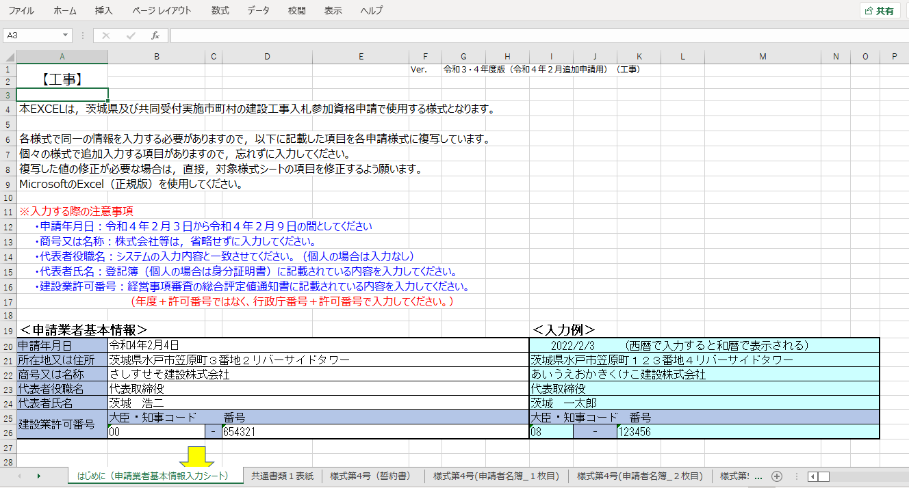

・申請年月日：令和６年１１月１日から令和６年１１月８日の間としてください

①＜申請業者基本情報＞の各項目に入力します。

②各シートに①で入力した＜申請業者基本情報＞の内容が複写されます。
（未入力の場合、＜入力例＞の内容が出力される）

③各シートに入力後、印刷を行います。
ファイルメニューを選択します。

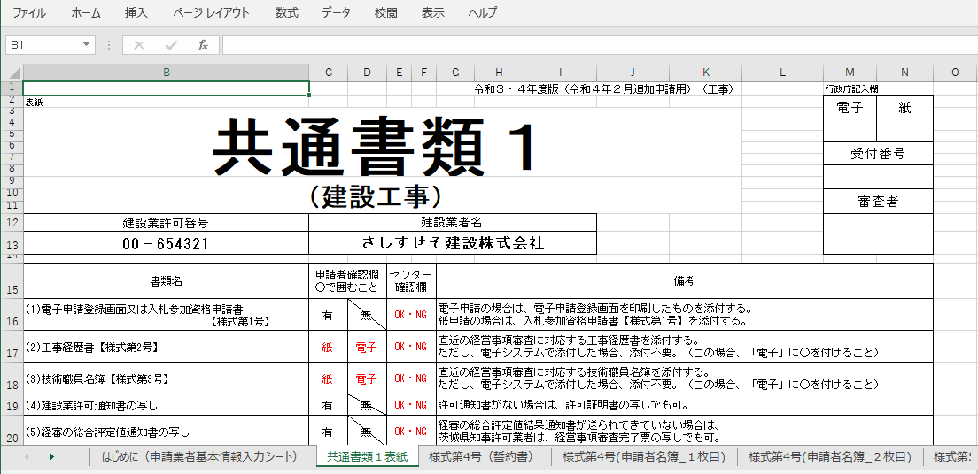

④「印刷」を選択します。

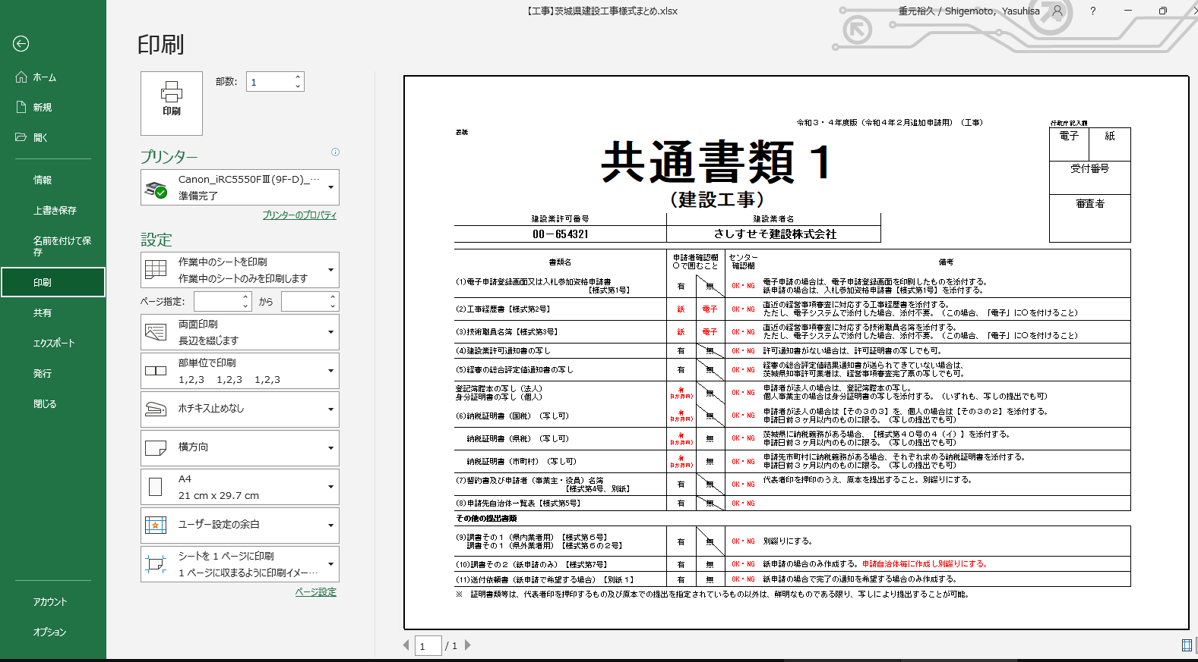

⑦「印刷」ボタンで印刷します。

⑤出力するプリンタを選択します。

⑥必要に応じて設定して下さい。

⑨「ファイル」メニューを選択します。
以降の手順は④～⑦と同じです。

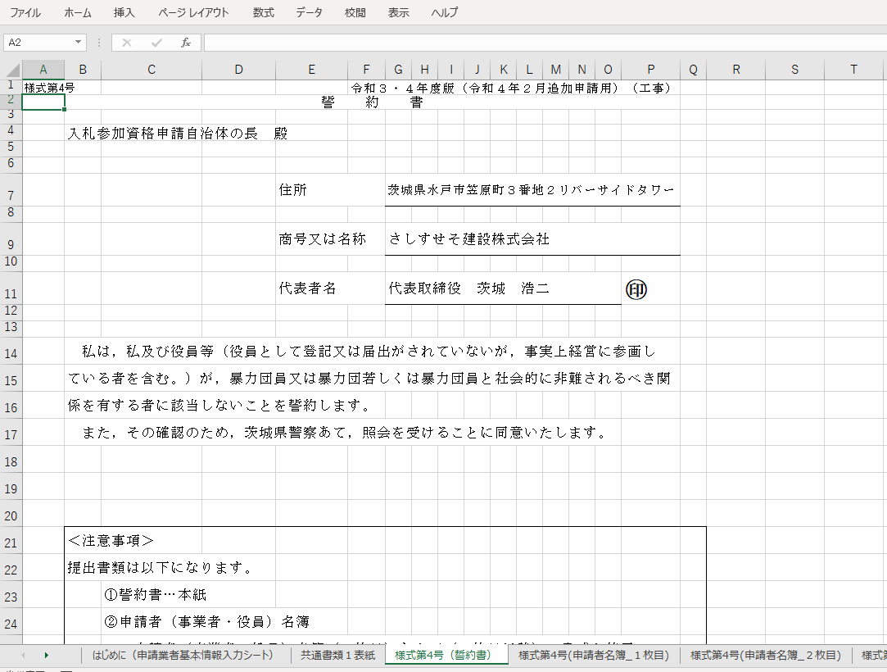

⑧次に印刷したいシートを選択します。

共通書類2表紙
表紙 |  |  |  |  |  |  | 令和５・６年度版（令和６年１１月追加申請用）（工事）Ver01

要提出
市町村への申請が無い（茨城県のみへの申請）場合は提出不要です

共通書類２

（建設工事）

建設業許可番号 | 建設業者名 | あいうえおかきくけこ建設株式会社
08-123456

書類名 | 申請者記載欄 |  | センター 確認欄 | 留意事項
 | （13）（16）以外はどちらかを○で囲んでください
(12)年間委任状 【様式第8号】 | 委任する営業所 があります ＊提出必須です | 委任する営業所 はありません *作成不要です |  | 委任する営業所ごとに書類を作成願います。 （提出対象：水戸市、日立市、土浦市、古河市、石岡市、龍ケ崎市、常陸太田市、高萩市、北茨城市、笠間市、牛久市、ひたちなか市、鹿嶋市、潮来市、守谷市、常陸大宮市、那珂市、坂東市、稲敷市、かすみがうら市、桜川市、神栖市、行方市、鉾田市、小美玉市、茨城町、大洗町、城里町、東海村、大子町、美浦村、五霞町）
(13)建設業許可様式 【様式第9号】 （営業所一覧表） | ＊提出必須です （本社のみの場合でも提出が必要と成ります） |  |  | ※建設業法に基づき許可行政庁に提出している建設業許可様式第1号別紙二(1)又は(2)の写しで結構です
(14)営業所等の状況調書 【様式第10号】 | 県内に営業所があります ＊提出必須です | 県内に営業所はありません *作成不要です |  | 県内に本社(本店）以外の営業所(支店)がある場合は提出が必要です。
(15)使用印鑑届 【様式第11号】 | 提出した印鑑証明書以外の印鑑を使用します ＊提出必須です | 提出した印鑑証明書の印を使います *作成不要です |  | 印鑑証明書以外の印鑑が複数ある場合使用する印鑑ごとに書類を作成願います。 （提出対象：日立市、土浦市、古河市、石岡市、龍ケ崎市、高萩市、北茨城市、牛久市、ひたちなか市、鹿嶋市、潮来市、守谷市、常陸大宮市、那珂市、坂東市、稲敷市、かすみがうら市、桜川市、神栖市、行方市、鉾田市、小美玉市、茨城町、大洗町、城里町、大子町、美浦村、五霞町）
(16)印鑑証明書 | 提出必須です |  |  | 原本を提出すること。（申請日以前３ヶ月以内の証明日のもの）

※このチェック表を表紙として、左上１カ所をホチキス止めすること。
 |  |  |  |  | 行政庁記入欄 | 受付番号

 |  |  |  |  |  | 審査者

様式第10号（営業所等の状況調書）
様式第10号 |  |  |  |  |  |  |  | 令和５・６年度版（令和６年１１月追加申請用）（工事）Ver01
営 業 所 等 の 状 況 調 書

１ 所在地
 | 区分 | 営業所等（従たる営業所）
 | 住所
 | 営業所名
 | 営業所長等 氏名
 | 電話番号
 | FAX番号

２ 営業所の状況
 | □専用事務所 |  | →事業所の面積（ ㎡） □ 自社所有 □ 賃貸オフィス
 | □従業員住宅兼用 |  | →専有面積 （ ㎡）
 | □その他 |  | （状況を記入 ）

３ 営業所の従業員（欄が不足する場合は、任意で様式を作成して追加添付しても可（一枚まで））
 | 役職名 |  | 氏名 | 営業所等への 就任年月日 | 法令による免許等 |  | 常勤非常勤の別
 |  |  |  |  | 名称 | 取得年月日

 |  |  | 営業所の外観写真
貼付欄

 |  |  | 営業所内部の写真
貼付欄

